Feuil1
Entreprise | Images | modèle | Caractéristiques | Prix (HT) | Site
Siemens |  | TP 177A |  | 850 € | wiautomation.com
Rockwell Automation
Schneider Electric
Weintek
Mitsubishi Electric
B&R | 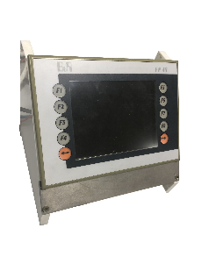 |  |  | 400 €

